Dashboard
JELLYCAT REGIONAL REVENUE DASHBOARD
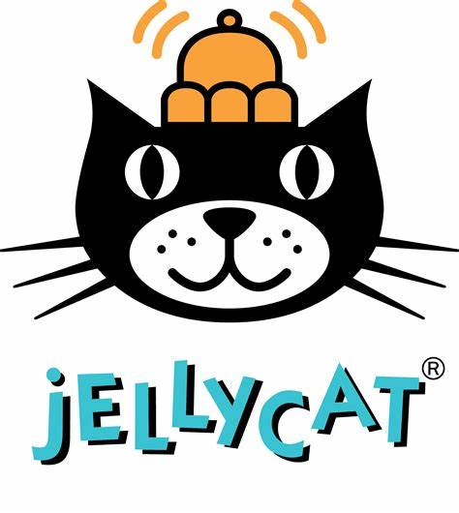

How did | Hà Nội | perform in | September 2024?

This was the revenue we drove in...
This is how our stores rank compared to other regions
Where these products drove growth...

$44,041
 | Revenue | Selection
Siêu Thị Gia Đình | $7,722 | $0
Nhà sách Nhã Nam | $10,104 | $10,104
Vincom | $13,879 | $0
Nhà sách Thiếu Nhi | $15,766 | $15,766
Siêu thị Bé Yêu | $16,255 | $0
Mẹ & Bé | $17,505 | $0
Big C | $18,172 | $18,172
O'Hare | $18,238 | $0
Hoa Học Trò | $18,238 | $0
Nhà sách Bách Khoa | $20,484 | $0
 | MoM %Δ | Selection
 | -24% | 0%
 | 27% | 27%
 | 6% | 0%
 | 38% | 38%
 | -14% | 0%
 | 3% | 0%
 | -17% | -17%
 | -33% | 0%
 | 19% | 0%
 | 14% | 0%
 |  |  |  | Product | Revenue | MoM Revenue Δ
 |  |  |  | Magic Sand | $6,524 | $3,294
 |  |  |  | Toy Robot | $1,533 | $1,533
 |  |  |  | Glass Marbles | $1,330 | $615
6.7%
26.3%
 |  |  |  | Action Figure | $1,663 | $576
↑ | ↑ |  |  | Splash Balls | $836 | $441
vs. Last Month
vs. Last Year
 |  |  |  | PlayDoh Toolkit | $469 | $439
 |  |  |  |  |  | $6,898

...and the revenue trend in 2024 vs 2023
...and these products caused losses
 | 2023 | 2024 | Selection
J | $37,135 | $51,960 | #N/A
F | $31,324 | $53,727 | #N/A
M | $38,310 | $53,604 | #N/A
A | $43,125 | $50,597 | #N/A
M | $48,602 | $66,944 | #N/A
J | $42,487 | $46,196 | #N/A
J | $44,644 | $59,783 | #N/A
A | $36,203 | $41,270 | #N/A
S | $34,882 | $44,041 | $44,041
O | $43,506 | #N/A | #N/A
N | $43,677 | #N/A | #N/A
D | $61,615 | #N/A | #N/A

 |  |  |  | Product | Revenue | MoM Revenue Δ
 |  |  |  | Rubik's Cube | $1,479 | -$2,599
 |  |  |  | Dino Egg | $2,660 | -$1,242
 |  |  |  | Animal Figures | $1,676 | -$1,130
 |  |  |  | Dart Gun | $576 | -$688
 |  |  |  | Nerf Gun | $2,019 | -$480
 |  |  |  | Plush Pony | $380 | -$420
 |  |  |  |  |  | -$6,558

